المؤشرات الكلية
سوق العراق للاوراق المالية
جلسة الاثنين 2025/3/3 |  |  |  | تقرير أسعار الأسهم المتداولة واخبار الشركات
الجلسة (39)

الاسهم المتداولة المدرجة و OTC |  |  | 516,465,578 |  |  | قيمة الأسهم المتداولة المدرجة و OTC |  | 841,019,637 |  |  |  | صفقات الشركات المدرجة وOTC | 602
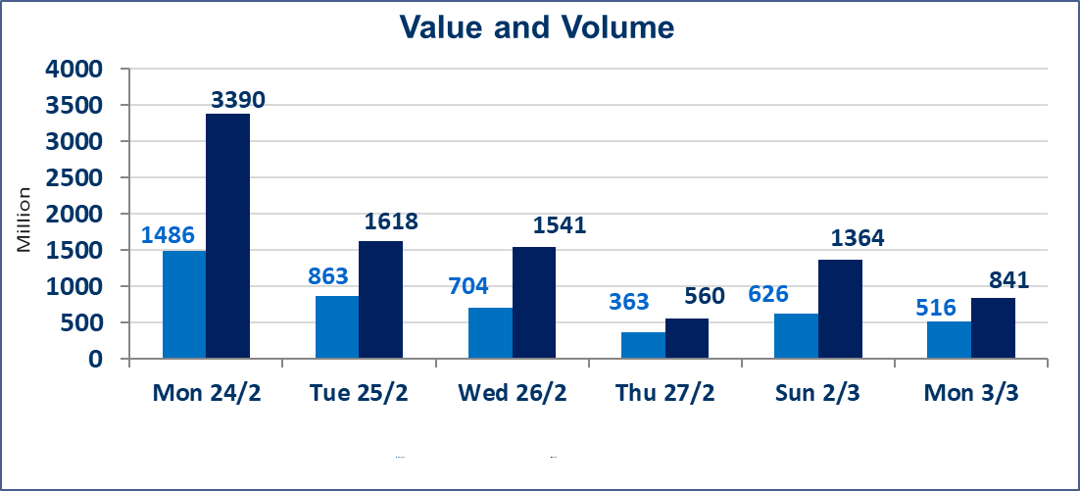
المؤشر60 ISX اليوم | 1002.97 |  | نقطة |  |  | المؤشر15 ISX اليوم | 1098.52 | نقطة
المؤشر 60 ISX السابق | 1014.70 |  | نقطة |  |  | المؤشر 15 ISX السابق | 1105.28 | نقطة
نسبة التغير | -1.16 |  | % |  |  | نسبة التغير | -0.61 | %
عدد النقاط | -11.73 |  | نقطة |  |  | عدد النقاط | -6.76 | نقطة

الشركات المدرجة | 104 | OTC | 11 | 115 |  | الشركات غير المتداولة المدرجة | 65 | OTC | 6 | 71
الشركات المتداولة | 28 | OTC | 0 | 28 |  | الشركات المرتفعة |  |  | 3
شركات الهيئة العامة |  |  |  | 4 |  | الشركات المنخفضة |  |  | 10
الموقوفة بقرار من هيأة الأوراق المالية |  |  |  | 7
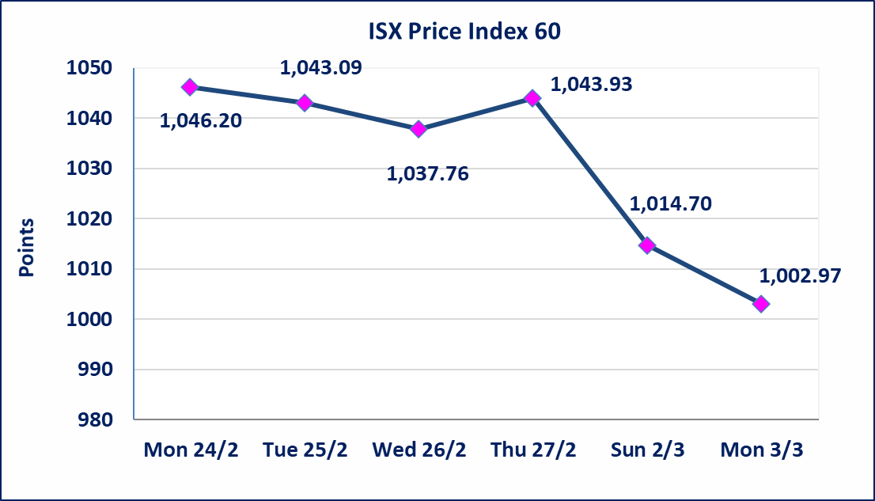
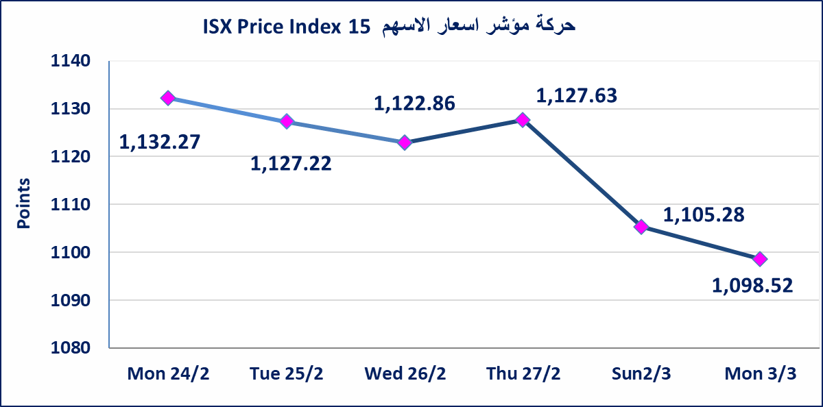

مصرف حمورابي التجاري | تم البدء بعمليات ايداع شهادات اسهم مساهمين شركة مصرف حمورابي التجاري اعتباراً من جلسة الخميس 2025/2/13 وسيتم اطلاق التداول بعد ايداع 5% من راس المال او بعد مرور (21) يوم من تاريخ بدء الايداع في منصة الشركات غير المدرجة ISX-OTC.
سندات انجار الاصدارية الثالثة | استنادا الى قرار هيأة الاوراق المالية المرقم 2871/9 في 2024/12/30 وقرار مجلس المحافظين قبول ادراج وايداع وتداول سندات انجاز - الاصدارية الثالثة بفئتين (500 الف - مليون دينار).
الحد الأعلى والادنى للتغير في السعر | نسبة التغير في المنصة النظامية (15%)، ونسبة التغير في المنصة الثانية (20%)، ونسبة التغير في المنصة الثالثة (5%) إرتفاعاً وإنخفاضاً من سعر الاغلاق السابق.
Web site : www.isx-iq.net E-mail : info-isx@isx-iq.net |  |  |  |  | 07834000034 - 07711211522 : ص . ب :3607 العلوية الهاتف |  |  |  |  |  | بغداد /الكرادة/ قرب المسرح الوطني /مجاور مصرف الخليج التجاري | بغداد /الكرادة/ قرب المسرح الوطني /مجاور مصرف الخليج التجاري

نسبة التغير
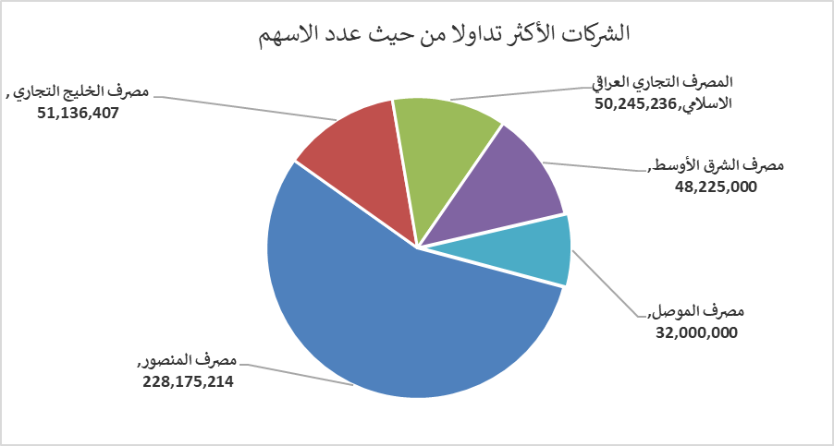
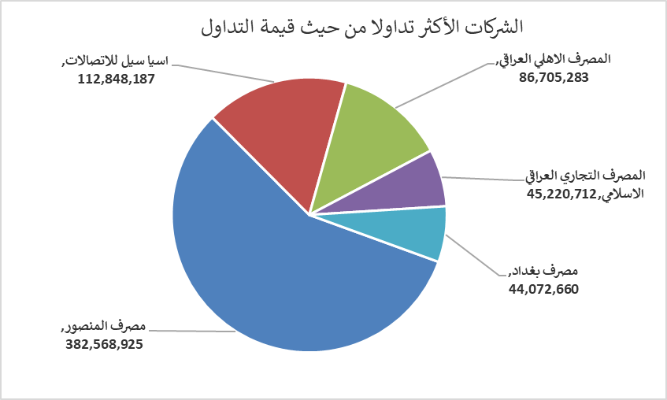
الشركات الأكثر ارتفاعاً وانخفاضاً

نسبة التغير لاسعار الاغلاق الاكثر ارتفاعاً |  |  |  | نسبة التغير لاسعار الاغلاق الاكثر انخفاضاً
اسم الشركة | اغلاق | التغير(%) | الاسهم المتداولة | اسم الشركة | اغلاق | التغير (%) | الاسهم المتداولة
مصرف الموصل | 0.170 | 6.25 | 32,000,000 | العراقية لصناعات الكارتون | 1.150 | -14.81 | 1,250,000
الصناعات الكيمياوية والبلاستيكية | 2.090 | 2.96 | 571,160 | المصرف المتحد للاستثمار | 0.070 | -12.50 | 100,000
الخاتم للاتصالات | 2.320 | 0.87 | 20,000 | مصرف المنصور | 1.620 | -6.36 | 228,175,214
 |  |  |  | المعمورة للاستثمارات العقارية | 4.600 | -4.17 | 9,026,531
 |  |  |  | مصرف الاقتصاد | 0.280 | -3.45 | 4,216,389
الشركات الأكثر نشاطاً من حيث عدد الأسهم المتداولة (حجم التداول) والقيمة المتداولة

الشركات الاكثر نشاطا حسب الاسهم المتداولة (حجم التداول) |  |  |  | الشركات الاكثر نشاطا حسب القيمة المتداولة
اسم الشركة | اغلاق | التغير(%) | الاسهم المتداولة | اسم الشركة | اغلاق | التغير (%) | القيمة المتداولة
مصرف المنصور | 1.620 | -6.36 | 228,175,214 | مصرف المنصور | 1.620 | -6.36 | 382,568,925
مصرف الخليج التجاري | 0.450 | 0.00 | 51,136,407 | اسيا سيل للاتصالات | 11.750 | 0.00 | 112,848,187
المصرف التجاري العراقي الاسلامي | 0.900 | 0.00 | 50,245,236 | المصرف الاهلي العراقي | 3.760 | -0.27 | 86,705,283
مصرف الشرق الأوسط | 0.080 | 0.00 | 48,225,000 | المصرف التجاري العراقي الاسلامي | 0.900 | 0.00 | 45,220,712
مصرف الموصل | 0.170 | 6.25 | 32,000,000 | مصرف بغداد | 4.080 | -0.73 | 44,072,660

